ex2
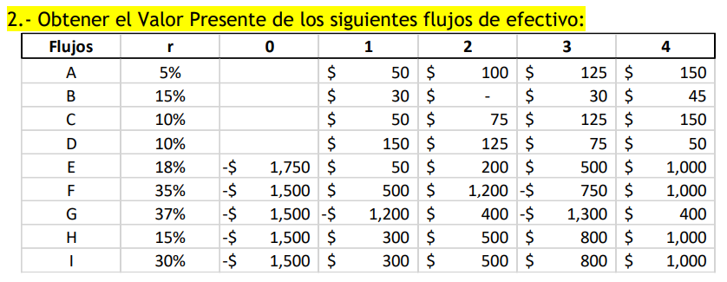

Flujos | r | 0 | 1 | 2 | 3 | 4 | VP | 0 | 1 | 2 | 3 | 4 | SUMA
A | 5% | 0 | 50 | 100 | 125 | 150 | A | 0.000 | 47.619 | 90.703 | 107.980 | 123.405 | 369.707
B | 15% | 0 | 30 | 0 | 30 | 45 | B | 0.000 | 26.087 | 0.000 | 19.725 | 25.729 | 71.541
C | 10% | 0 | 50 | 75 | 125 | 150 | C | 0.000 | 45.455 | 61.983 | 93.914 | 102.452 | 303.804
D | 10% | 0 | 150 | 125 | 75 | 50 | D | 0.000 | 41.322 | 51.226 | 70.559 | 69.976 | 233.084
E | 18% | -1750 | 50 | 200 | 500 | 1000 | E | -1750.000 | 42.373 | 143.637 | 304.315 | 515.789 | -743.886
F | 35% | -1500 | 500 | 1200 | -750 | 1000 | F | -1500.000 | 370.370 | 658.436 | -304.832 | 301.068 | -474.957
G | 37% | -1500 | -1200 | 400 | -1300 | 400 | G | -1500.000 | -875.912 | 213.117 | -505.570 | 113.548 | -2554.818
H | 15% | -1500 | 300 | 500 | 800 | 1000 | H | -1500.000 | 260.870 | 378.072 | 526.013 | 571.753 | 236.708
I | 30% | -1500 | 300 | 500 | 800 | 1000 | I | -1500.000 | 230.769 | 295.858 | 364.133 | 350.128 | -259.112

ex3
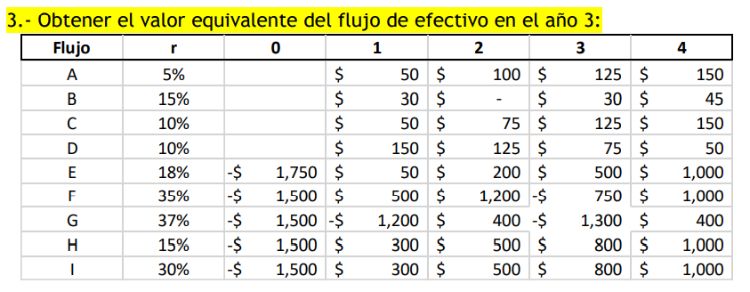

 |  |  |  |  |  |  |  |  |  |  |  | 369.7070665

Flujo | r | 0 | 1 | 2 | 3 | 4 | 0 | 1 | 2 | 3 | 4 | SUMA
A | 5% | 0 | 50 | 100 | 125 | 150 | 0 | 55.125 | 105 | 125 | 142.85714286 | 427.98214286
B | 15% | 0 | 30 | 0 | 30 | 45 | 0 | 39.675 | 0 | 30 | 39.130434783 | 108.80543478
C | 10% | 0 | 50 | 75 | 125 | 150 | 0 | 60.5 | 82.5 | 125 | 136.36363636 | 404.36363636
D | 10% | 0 | 150 | 125 | 75 | 50 | 0 | 181.5 | 137.5 | 75 | 45.454545455 | 439.45454545
E | 18% | -1750 | 50 | 200 | 500 | 1000 | -2875.306 | 69.62 | 236 | 500 | 847.45762712 | -1222.2283729
F | 35% | -1500 | 500 | 1200 | -750 | 1000 | -3690.5625 | 911.25 | 1620 | -750 | 740.74074074 | -1168.5717593
G | 37% | -1500 | -1200 | 400 | -1300 | 400 | -3857.0295 | -2252.28 | 548 | -1300 | 291.97080292 | -6569.3386971
H | 15% | -1500 | 300 | 500 | 800 | 1000 | -2281.3125 | 396.75 | 575 | 800 | 869.56521739 | 360.00271739
I | 30% | -1500 | 300 | 500 | 800 | 1000 | -3295.5 | 507 | 650 | 800 | 769.23076923 | -569.26923077

ex6
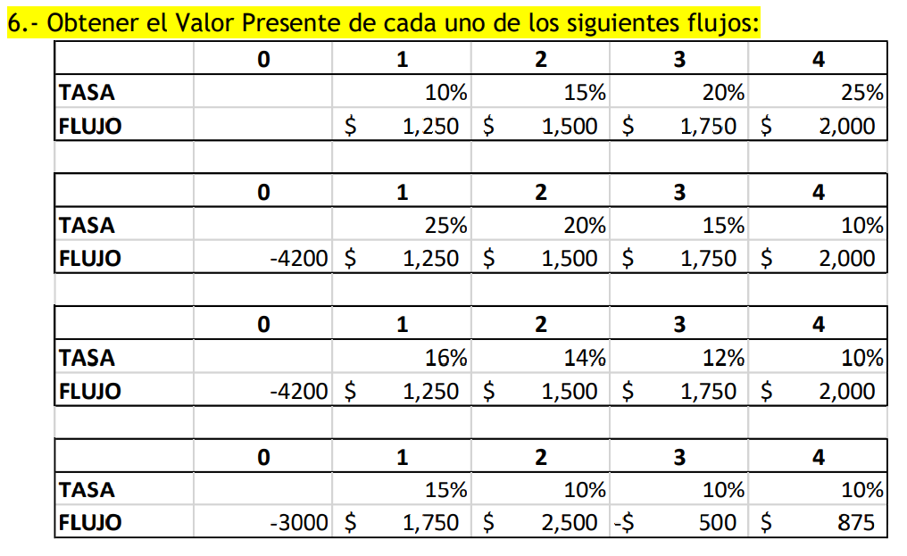
 |  | 0 | 1 | 2 | 3 | 4
 | TASA |  | 10% | 15% | 20% | 25%
 | FLUJO |  | 1250 | 1500 | 1750 | 2000
 | VP |  | 1136.3636364 | 1185.770751 | 1152.8326746 | 1054.0184453 | 4528.9855072

 |  | 0 | 1 | 2 | 3 | 4
 | TASA |  | 25% | 20% | 15% | 10%
 | FLUJO | -4200 | 1250 | 1500 | 1750 | 2000
 | VP | -4200 | 1000 | 1041.6666667 | 1150.6534068 | 1366.0269107 | 358.34698415

 |  | 0 | 1 | 2 | 3 | 4
 | TASA |  | 16% | 14% | 12% | 10%
 | FLUJO | -4200 | 1250 | 1500 | 1750 | 2000
 | VP | -4200 | 1077.5862069 | 1154.2012927 | 1245.6154337 | 1366.0269107 | 643.42984401

Duda: un flujo en 2 se trae al 0 con su tasa en los 2 años o 1 y 2? |  | 0 | 1 | 2 | 3 | 4
 | TASA |  | 15% | 10% | 10% | 10%
 | FLUJO | -3000 | 1750 | 2500 | -500 | 875
 | VP | -3000 | 1521.7391304 | 2066.1157025 | -375.65740045 | 597.63677344 | 809.83420591

ex11
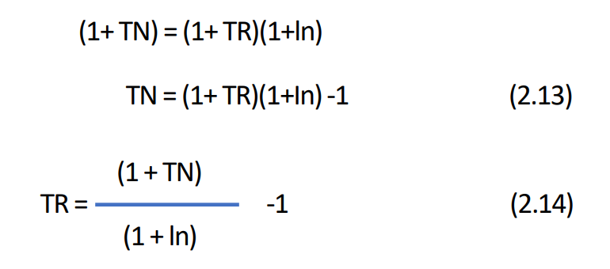

Opción | A | B | C | D | E
Inflación | 15% | 66.67% | 15% | 35% | 25%
Tasa Real | 10% | 15% | 8.696% | 15% | 8.00%
Tasa Nominal | 26.500% | 25% | 25% | 55.25% | 35%

ex12
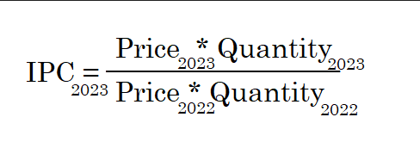

Año | 1 | 2 | 3
Inf | 5% | 6.50% | 4.50%
IPC | 105
 | 106.5
 | 104.5

